Sheet1
所有提示文本，严格按文档中的来

售价在遮罩的上层
上锁的格子也要加遮罩
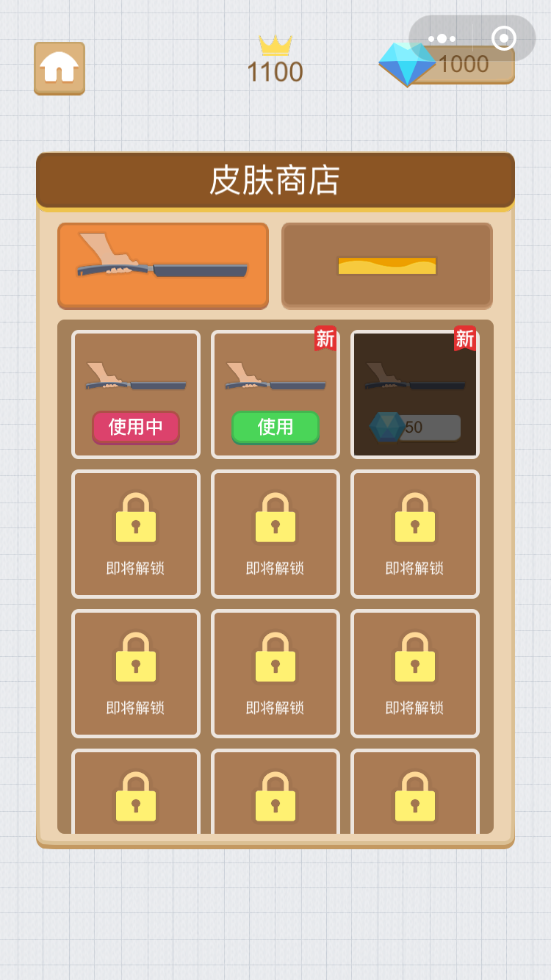

这个“新”标签只出现在最新解锁的皮肤格子上（刷新出新标签的时候，移除以前的），重开界面时，移除所有标签

宝石不够红字显示数字
所有价格数字要居中
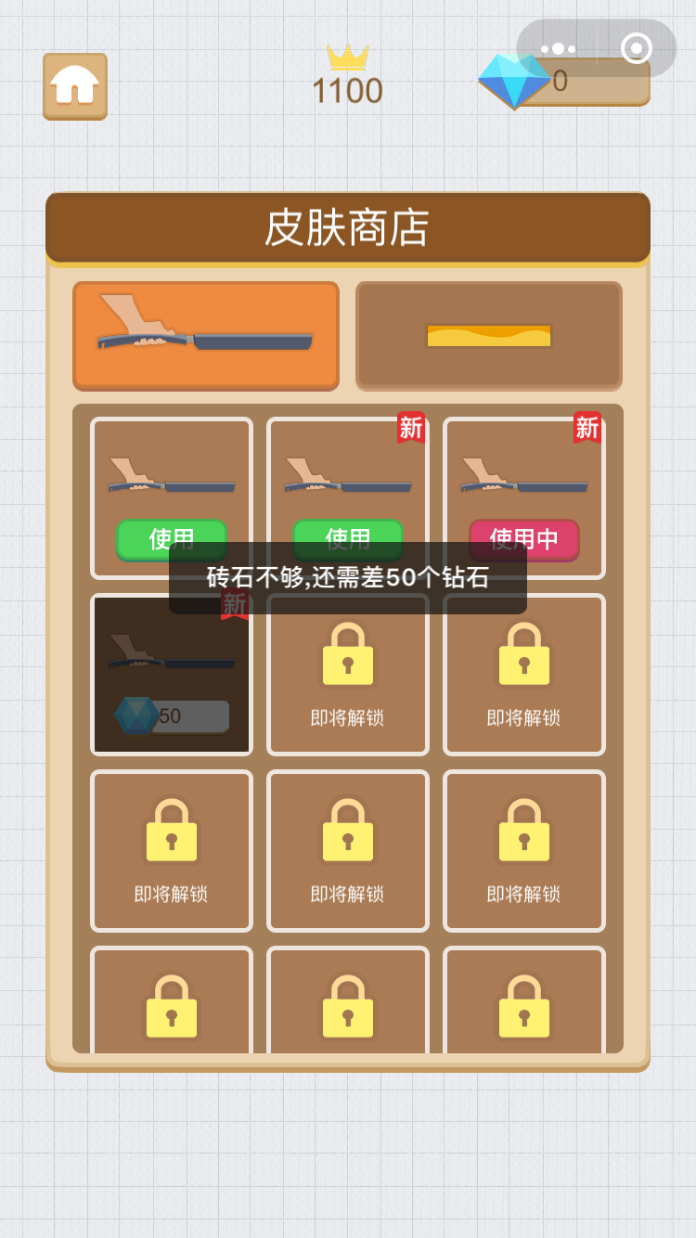

购买时的确认框不要

